Worksheet
GRAFICOS AEREOS

PROLEC INDUSTRIAS, S.A. DE C.V.
2019-07-01 - 2019-07-31
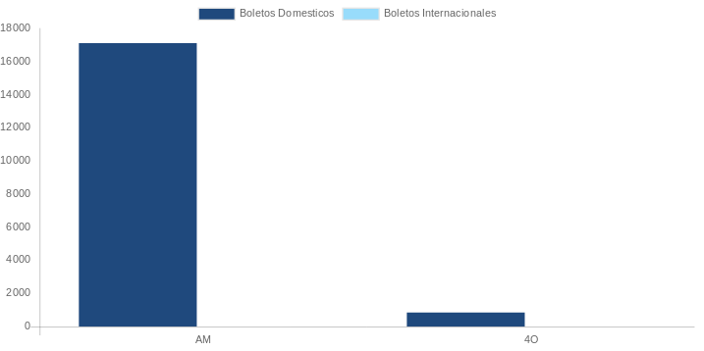

AEROLINEA | CANT | TARIFA/Pesos | %Part
AEROMEXICO | 2 | 8,534 | 16.07%
Total BOLETOS DOMESTICOS | 2 | 8,534 | 16.07%

AEROMEXICO | 4 | 44,578 | 83.93%
Total BOLETOS INTERNACIONALES | 4 | 44,578 | 83.93%
Total general | 6 | 53,112 | 100%
El consumo es la tarifa antes de impuestos de iva y tua.
El consumo es de tarifa de servicios de vuelos.(No cargos por cambios y revisados)
Cantidades en Pesos Mexicanos

